Sheet1
鉄基合金の降伏強さ
 | 304L | 304 | 316 | 310 | 304LN | 316LN | A286 | Invar36 | 13Ce-5Ni22Mn | 9Ni鋼
0.00000 |  | 398.53480
12.50000 | 339.92674 | 405.86081 | 530.40293 | 801.46520 | 887.91209 | 980.21978 | 1079.85348 | 1119.41392 | 1219.04762 | 1299.63370
25.00000 | 304.76190 | 395.60440 | 523.07692 | 808.79121 | 845.42125 | 923.07692 | 1052.01465 | 1109.15751 | 1176.55678 | 1233.69963
37.50000 | 290.10989 | 370.69597 | 514.28571 | 744.32234 | 804.39560 | 874.72527 | 1024.17582 | 1068.13187 | 1142.85714 | 1175.09158
50.00000 | 273.99267 | 344.32234 | 505.49451 | 669.59707 | 763.36996 | 823.44322 | 997.80220 | 1015.38462 | 1122.34432 | 1119.41392
62.50000 | 268.13187 | 322.34432 | 495.23810 | 597.80220 | 725.27473 | 780.95238 | 972.89377 | 965.56777 | 1071.06227 | 1062.27106
75.00000 | 266.66667 | 300.36630 | 486.44689 | 531.86813 | 688.64469 | 735.53114 | 947.98535 | 928.93773 | 1034.43223 | 1006.59341
87.50000 | 266.66667 | 288.64469 | 477.65568 | 492.30769 | 653.47985 | 690.10989 | 923.07692 | 895.23810 | 996.33700 | 956.77656
100.00000 | 266.66667 | 284.24908 | 465.93407 | 458.60806 | 616.84982 | 654.94505 | 899.63370 | 864.46886 | 955.31136 | 914.28571
112.50000 | 260.80586 | 278.38828 | 454.21245 | 433.69963 | 583.15018 | 618.31502 | 880.58608 | 836.63004 | 912.82051 | 879.12088
125.00000 | 259.34066 | 282.78388 | 441.02564 | 419.04762 | 552.38095 | 583.15018 | 852.74725 | 814.65201 | 874.72527 | 851.28205
137.50000 | 257.87546 | 279.85348 | 427.83883 | 394.13919 | 521.61172 | 549.45055 | 836.63004 | 794.13919 | 833.69963 | 830.76923
150.00000 | 254.94505 | 284.24908 | 413.18681 | 372.16117 | 493.77289 | 517.21612 | 817.58242 | 779.48718 | 794.13919 | 805.86081
162.50000 | 249.08425 | 288.64469 | 397.06960 | 351.64835 | 467.39927 | 490.84249 | 800.00000 | 761.90476 | 758.97436 | 783.88278
175.00000 | 247.61905 | 284.24908 | 382.41758 | 334.06593 | 442.49084 | 464.46886 | 779.48718 | 750.18315 | 719.41392 | 761.90476
187.50000 | 246.15385 | 284.24908 | 366.30037 | 320.87912 | 420.51282 | 436.63004 | 758.97436 | 734.06593 | 672.52747 | 747.25275
200.00000 | 246.15385 | 278.38828 | 353.11355 | 310.62271 | 398.53480 | 413.18681 | 742.85714 | 720.87912 | 634.43223 | 731.13553
212.50000 | 250.54945 | 275.45788 | 341.39194 | 310.62271 | 379.48718 | 391.20879 | 726.73993 | 709.15751 | 596.33700 | 719.41392
225.00000 | 253.47985 | 266.66667 | 329.67033 | 313.55311 | 363.36996 | 364.83516 | 709.15751 | 695.97070 | 556.77656 | 710.62271
237.50000 | 259.34066 | 262.27106 | 316.48352 | 312.08791 | 347.25275 | 353.11355 | 693.04029 | 685.71429 | 518.68132 | 700.36630
250.00000 | 269.59707 | 253.47985 | 304.76190 | 307.69231 | 335.53114 | 339.92674 | 675.45788 | 676.92308 | 482.05128 | 694.50549
262.50000 | 276.92308 | 247.61905 | 290.10989 | 307.69231 | 326.73993 | 323.80952 | 657.87546 | 665.20147 | 443.95604 | 688.64469
275.00000 | 282.78388 | 238.82784 | 271.06227 |  | 319.41392 |  | 641.75824 | 654.94505 | 408.79121 | 682.78388
287.50000 | 295.97070 | 231.50183 | 253.47985 |  | 317.94872 |  | 627.10623 | 643.22344 | 373.62637 | 676.92308
300.00000 |  |  | 237.36264
No. | 4.3-2
Title | 鉄基合金の降伏強さ
Xlabel | 温度 [K]
Ylabel | 降伏強さ [MPa]
 | 304L | 304 | 316 | 310 | 304LN | 316LN | A286 | Invar36 | 13Ce-5Ni22Mn | 9Ni鋼
0.00000 |  | 398.53480
12.50000 | 339.92674 | 405.86081 | 530.40293 | 801.46520 | 887.91209 | 980.21978 | 1079.85348 | 1119.41392 | 1219.04762 | 1299.63370
25.00000 | 304.76190 | 395.60440 | 523.07692 | 808.79121 | 845.42125 | 923.07692 | 1052.01465 | 1109.15751 | 1176.55678 | 1233.69963
37.50000 | 290.10989 | 370.69597 | 514.28571 | 744.32234 | 804.39560 | 874.72527 | 1024.17582 | 1068.13187 | 1142.85714 | 1175.09158
50.00000 | 273.99267 | 344.32234 | 505.49451 | 669.59707 | 763.36996 | 823.44322 | 997.80220 | 1015.38462 | 1122.34432 | 1119.41392
62.50000 | 268.13187 | 322.34432 | 495.23810 | 597.80220 | 725.27473 | 780.95238 | 972.89377 | 965.56777 | 1071.06227 | 1062.27106
75.00000 | 266.66667 | 300.36630 | 486.44689 | 531.86813 | 688.64469 | 735.53114 | 947.98535 | 928.93773 | 1034.43223 | 1006.59341
87.50000 | 266.66667 | 288.64469 | 477.65568 | 492.30769 | 653.47985 | 690.10989 | 923.07692 | 895.23810 | 996.33700 | 956.77656
100.00000 | 266.66667 | 284.24908 | 465.93407 | 458.60806 | 616.84982 | 654.94505 | 899.63370 | 864.46886 | 955.31136 | 914.28571
112.50000 | 260.80586 | 278.38828 | 454.21245 | 433.69963 | 583.15018 | 618.31502 | 880.58608 | 836.63004 | 912.82051 | 879.12088
125.00000 | 259.34066 | 282.78388 | 441.02564 | 419.04762 | 552.38095 | 583.15018 | 852.74725 | 814.65201 | 874.72527 | 851.28205
137.50000 | 257.87546 | 279.85348 | 427.83883 | 394.13919 | 521.61172 | 549.45055 | 836.63004 | 794.13919 | 833.69963 | 830.76923
150.00000 | 254.94505 | 284.24908 | 413.18681 | 372.16117 | 493.77289 | 517.21612 | 817.58242 | 779.48718 | 794.13919 | 805.86081
162.50000 | 249.08425 | 288.64469 | 397.06960 | 351.64835 | 467.39927 | 490.84249 | 800.00000 | 761.90476 | 758.97436 | 783.88278
175.00000 | 247.61905 | 284.24908 | 382.41758 | 334.06593 | 442.49084 | 464.46886 | 779.48718 | 750.18315 | 719.41392 | 761.90476
187.50000 | 246.15385 | 284.24908 | 366.30037 | 320.87912 | 420.51282 | 436.63004 | 758.97436 | 734.06593 | 672.52747 | 747.25275
200.00000 | 246.15385 | 278.38828 | 353.11355 | 310.62271 | 398.53480 | 413.18681 | 742.85714 | 720.87912 | 634.43223 | 731.13553
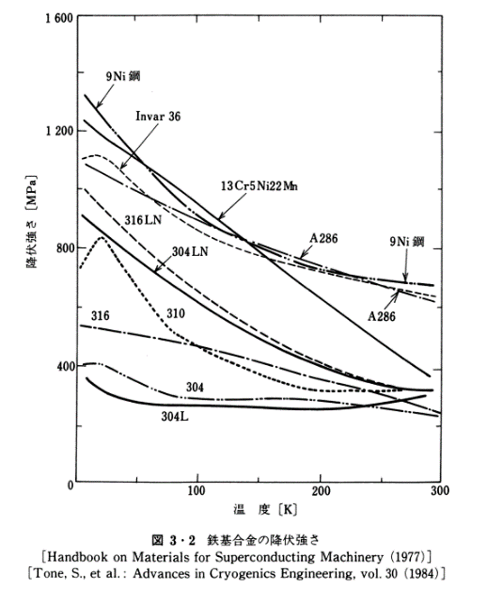
212.50000 | 250.54945 | 275.45788 | 341.39194 | 310.62271 | 379.48718 | 391.20879 | 726.73993 | 709.15751 | 596.33700 | 719.41392
225.00000 | 253.47985 | 266.66667 | 329.67033 | 313.55311 | 363.36996 | 364.83516 | 709.15751 | 695.97070 | 556.77656 | 710.62271
237.50000 | 259.34066 | 262.27106 | 316.48352 | 312.08791 | 347.25275 | 353.11355 | 693.04029 | 685.71429 | 518.68132 | 700.36630
250.00000 | 269.59707 | 253.47985 | 304.76190 | 307.69231 | 335.53114 | 339.92674 | 675.45788 | 676.92308 | 482.05128 | 694.50549
262.50000 | 276.92308 | 247.61905 | 290.10989 | 307.69231 | 326.73993 | 323.80952 | 657.87546 | 665.20147 | 443.95604 | 688.64469
275.00000 | 282.78388 | 238.82784 | 271.06227 |  | 319.41392 |  | 641.75824 | 654.94505 | 408.79121 | 682.78388
287.50000 | 295.97070 | 231.50183 | 253.47985 |  | 317.94872 |  | 627.10623 | 643.22344 | 373.62637 | 676.92308
300.00000 |  |  | 237.36264

